Sheet1
ngày | giờ | mực nước | Loại
2026-02-28 | 8:00:00 | 1.95 | ròng | Ghi chú: Cống lộ II, xã Cái Đôi Vàm, Tỉnh Cà Mau.
2026-02-28 | 17:50:00 | 1.25 | lớn | Đo khoảng cách từ mực nước đến mép cống
2026-03-07 | 10:00:00 | 1.45 | lớn
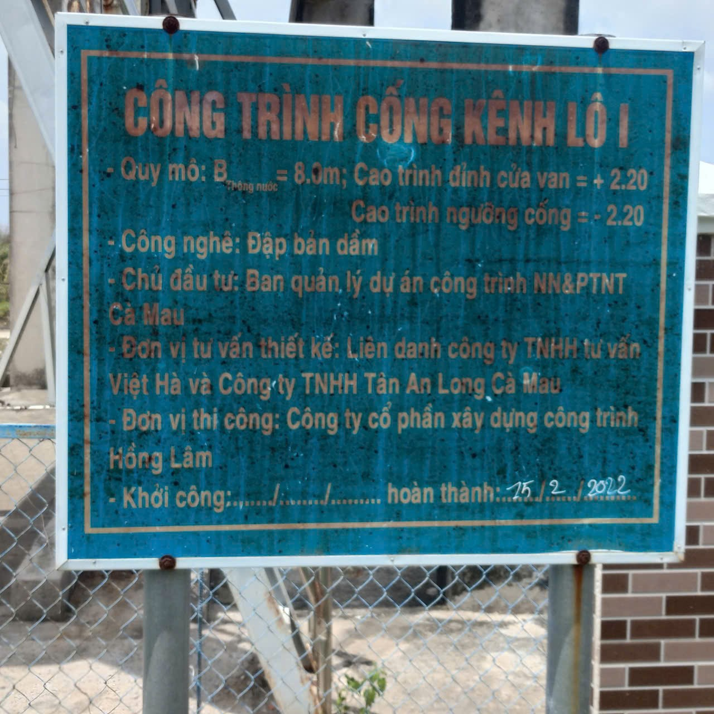
2026-03-07 | 15:00:00 | 2.1 | ròng
2026-03-14 | 9:30:00 | 2.15 | ròng
2026-03-14 | 17:30:00 | 1.5 | lớn
2026-03-21 | 8:10:00 | 1.58 | lớn
2026-03-21 | 13:00:00 | 1.89 | ròng
2026-03-28 | 9:53:00 | 2.09 | ròng
2026-03-28 | 19:57:00 | 1.55 | lớn
2026-04-04 | 12:45:00 | 2.14 | ròng
2026-04-04 | 18:17:00 | 1.58 | lớn
2026-04-11 | 6:51:00 | 2.26 | ròng
2026-04-11 | 17:48:00 | 1.76 | lớn
2026-04-18 | 10:49:00 | 1.96 | ròng
2026-04-18 | 16:52:00 | 1.44 | lớn
2026-04-25 | 9:41:00 | 2.16 | ròng
2026-04-25 | 15:50:00 | 1.65 | lớn
2026-05-02 | 10:25:00 | 1.78 | ròng
2026-05-02 | 17:10:00 | 1.42 | lớn
2026-05-09 | 6:30:00 | 1.98 | ròng
2026-05-09 | 13:25:00 | 1.6 | lớn
2026-05-16 | 9:12:00 | 1.81 | ròng
2026-05-16 | 16:31:00 | 1.36 | lớn
2026-05-23 | 7:18:00 | 2.1 | ròng
2026-05-23 | 15:23:00 | 1.61 | lớn
2026-05-30 | 11:24:00 | 1.66 | ròng
2026-05-30 | 15:51:00 | 1.46 | lớn
2026-06-06 | 6:20:00 | 2.21 | ròng
2026-06-06 | 12:27:00 | 1.44 | lớn
2026-06-13 | 13:35:00 | 1.38 | lớn
2026-06-13 | 21:21:00 | 2.09 | ròng
2026-06-20 | 6:20:00 | 2.21 | ròng
2026-06-20 | 20:17:00 | 1.42 | lớn
2026-06-27 | 8:21:00 | 1.96 | ròng
2026-06-27 | 16:07:00 | 1.44 | lớn
2026-07-04 | 7:31:00 | 2.02 | ròng
2026-07-04 | 18:40:00 | 1.31 | lớn
2026-07-11 | 14:42:00 | 1.32 | lớn
2026-07-11 | 20:21:00 | 2.16 | ròng
2026-07-18 | 13:33:00 | 1.91 | ròng
2026-07-18 | 16:42:00 | 1.54 | lớn
2026-07-25 | 12:45:00 | 1.42 | lớn
2026-07-25 | 18:16:00 | 1.94 | ròng
2026-08-01 | 17:02:00 | 1.41 | lớn
2026-08-01 | 23:18:00 | 2.03 | ròng
2026-08-08 | 12:05:00 | 1.36 | lớn
2026-08-08 | 19:33:00 | 2.15 | ròng
2026-08-15 | 13:13:00 | 1.93 | ròng
2026-08-15 | 18:23:00 | 1.63 | lớn
2026-08-22 | 13:37:00 | 1.51 | lớn
2026-08-22 | 18:07:00 | 1.98 | ròng
2026-08-29 | 7:39:00 | 1.54 | lớn
2026-08-29 | 12:51:00 | 1.86 | ròng
2026-09-05 | 11:42:00 | 1.39 | lớn
2026-09-05 | 18:33:00 | 2.1 | ròng
2026-09-12 | 8:15:00 | 1.46 | lớn
2026-09-12 | 23:41:00 | 1.93 | ròng
2026-09-19 | 9:29:00 | 1.27 | lớn
2026-09-19 | 17:44:00 | 2.09 | ròng

